상품제안서
치매예방 면코팅고무장갑+위생장갑+뽑아쓰 주방세제 수세미 | 상품코드: F28556

 |  |  |  |  |  |  | 02-412-0044 | www.easy1.co.kr
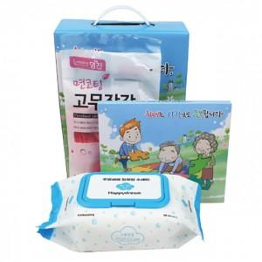

【상세/제작정보】 | 스티커 제작 및 부착 문의 케이스 이미지 선택 가능합니다 (상세 페이지 참조: 슬기로운 안전생활, 치매예방,어려운이웃 크라프트 무지) 위생장갑 이미지 변경가능

【인쇄/포장옵션】 | / 포장불가능

【공급단가】 | 수량 | 100~ | 300~ | 500~ | 1,000~ | 3,000~
*VAT별도 | 단가 | 5,040원 | 4,950원 | 4,830원 | 4,740원 | 4,620원

【상품 URL】 | https://dev.easy1.co.kr:443/src/goods_detail.php?gdno=28556

